Luondichuye
Quản lý hàng hóa

Quản lý Nhóm Hàng

Báo cáo doanh thu

Admin Dashboard
Báo cáo chi phí

Quản lý Khách hàng

Quản lý Nhóm Huyện
Đăng Nhập
Quản lý hóa đơn

Danh mục hàng hóa
User Dashboard

Đặt hàng

DanhMucHangHoa
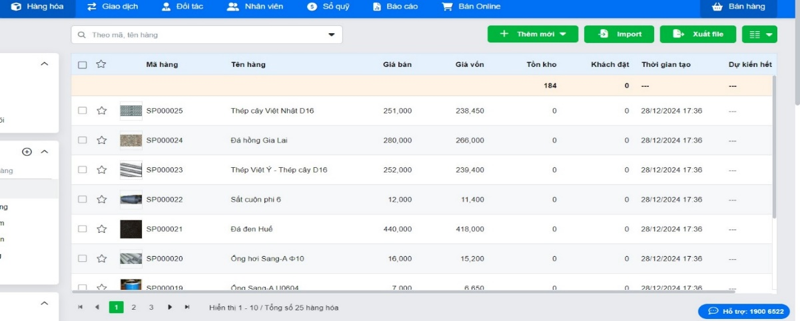
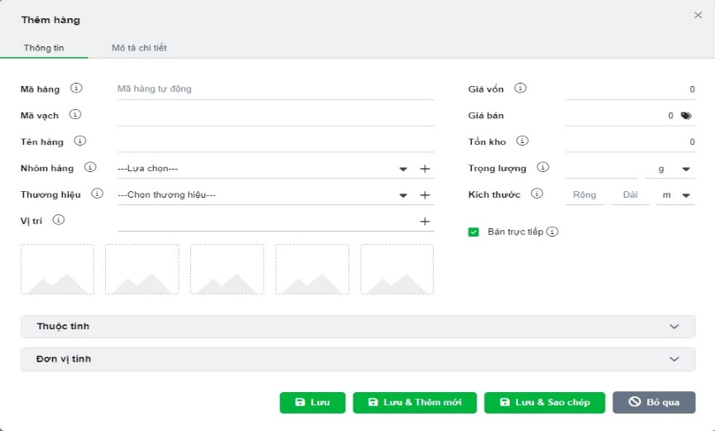
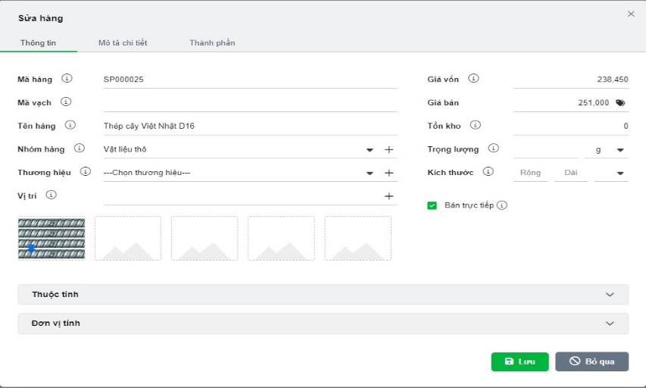
Danh Mục Hàng Hóa
Lưu trữ thông tin | Quản lý hàng hóa | Thêm Hàng hóa | Sửa hàng hóa
Mã hàng hóa
Nhóm hàng.
Tên hàng.
Đơn vị tính.
Đơn giá.
Giá bán
Giá vốn
Tôn kho
Số lượng bán
Hình ảnh
Chức năng
Thêm , Sữa, Xóa
Xem Chi tiết Hàng hóa | Tìm kiếm theo mã , tên hàng , tồn kho | Xóa hàng hóa |  | Chi tiết hàng hóa
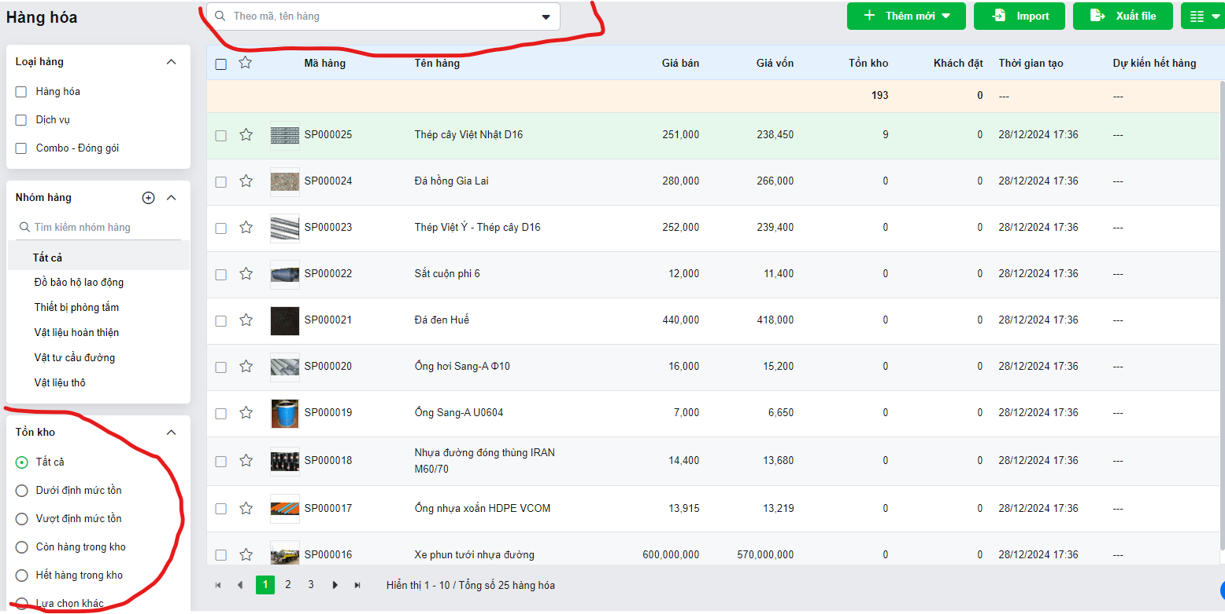
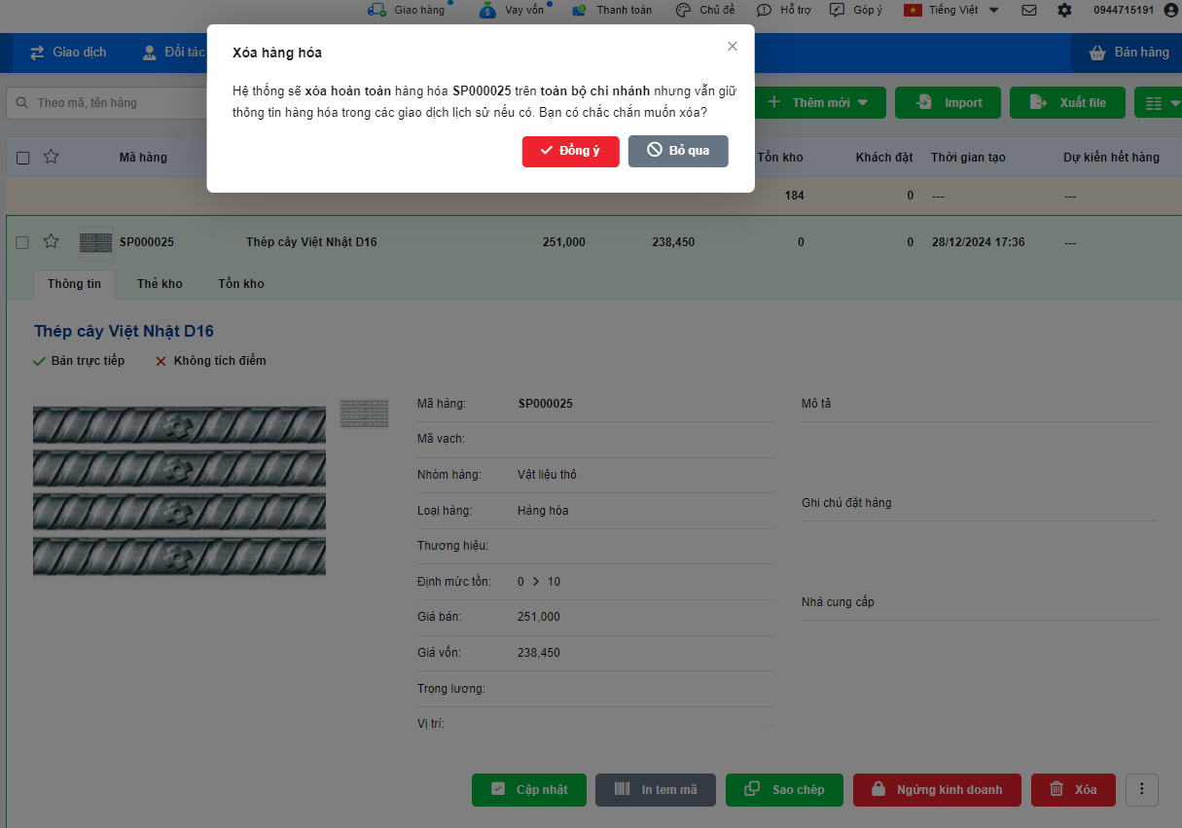
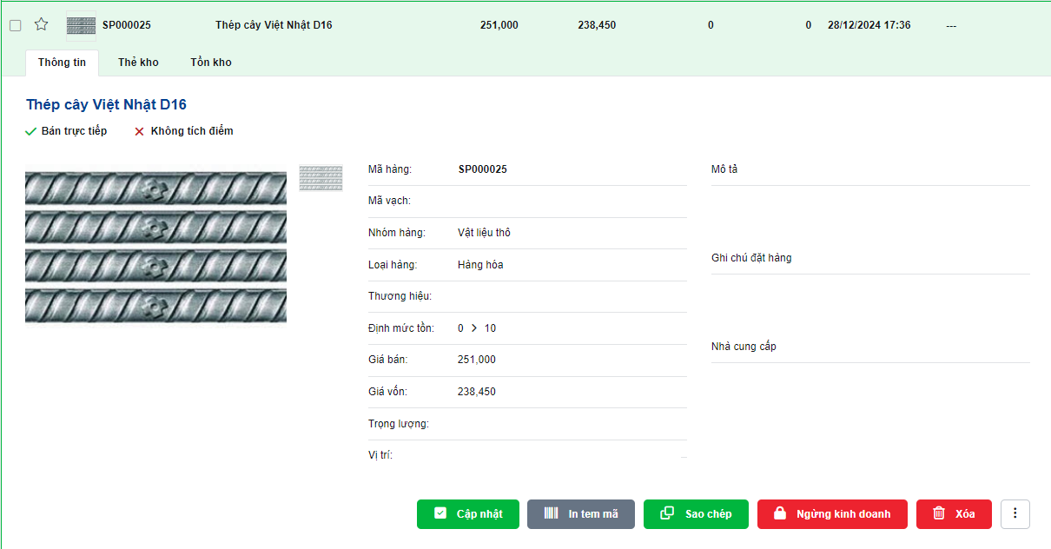
Tìm kiếm theo mã , theo tên hàng
Tìm kiếm tồn kho

DanhMucKhachHang
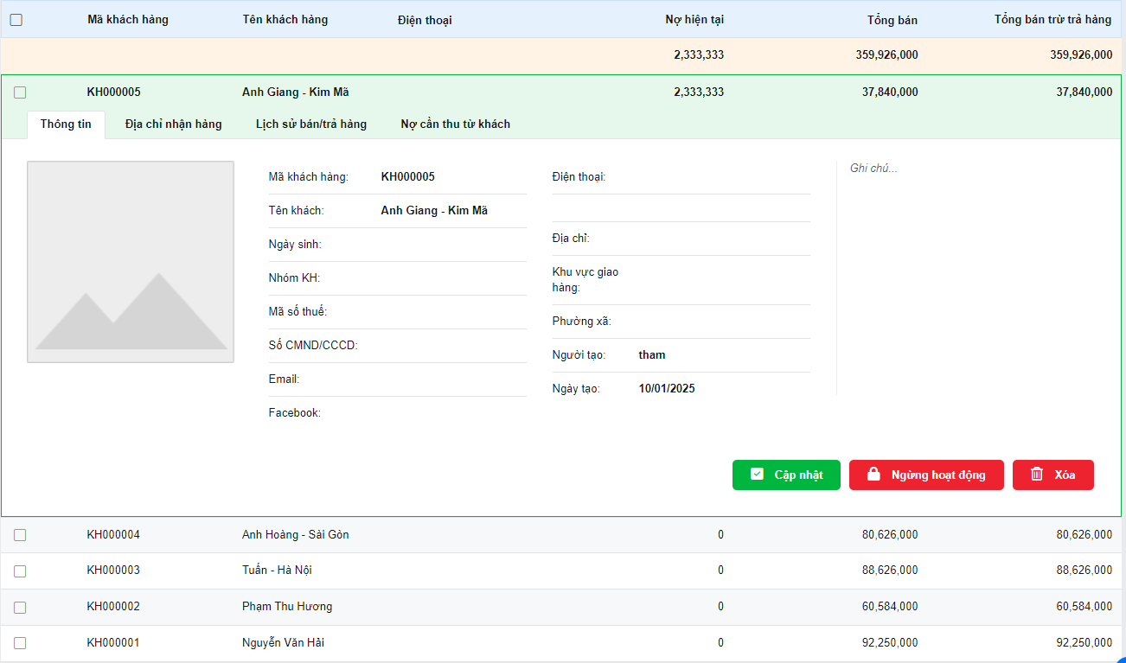
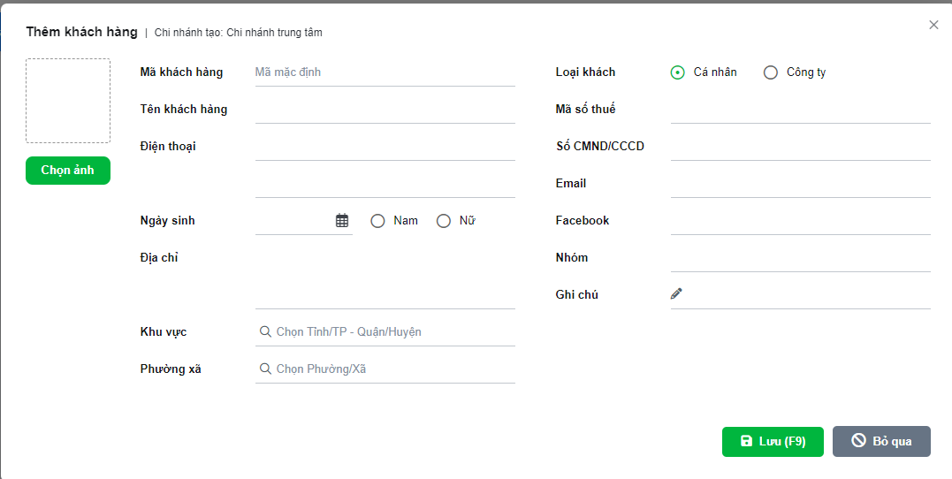
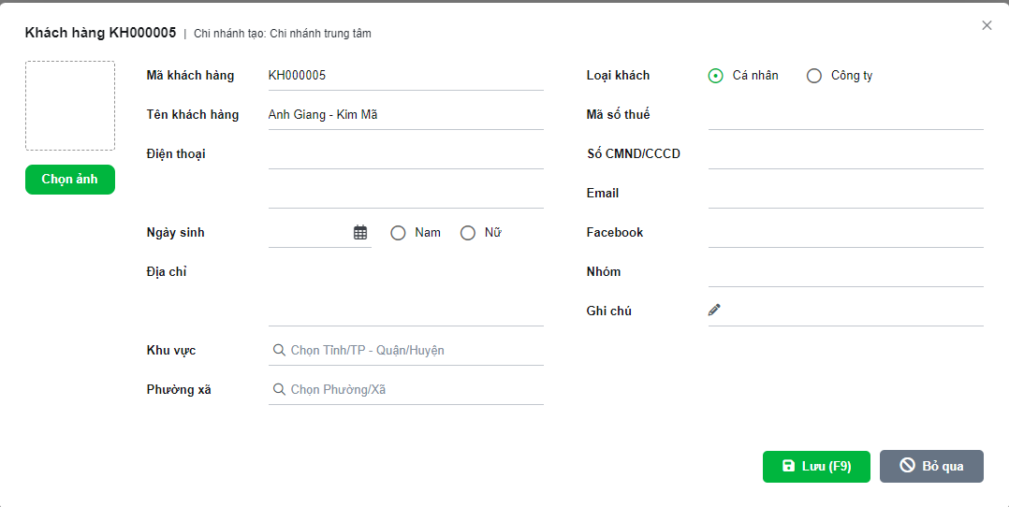
Danh Mục Khách Hàng
Lưu trữ thông tin | Danh Mục và Xem Chi Tiêt Khách Hàng | Thêm Khách Hàng |  | Sửa Khách Hàng
Mã Khách Hàng
Tên Khách Hàng
Địa chỉ
Số điện thoại
Mã số thuế
Nhóm Huyện
Nợ hiện tại

Chức năng
Thêm , Sữa, Xóa, Chi tiết
Xem Chi tiết Khách Hàng
Tìm kiếm theo mã , tên, điện thoại | Tìm kiếm theo mã , tên, điện thoại, tổng bán , nợ hiện tại
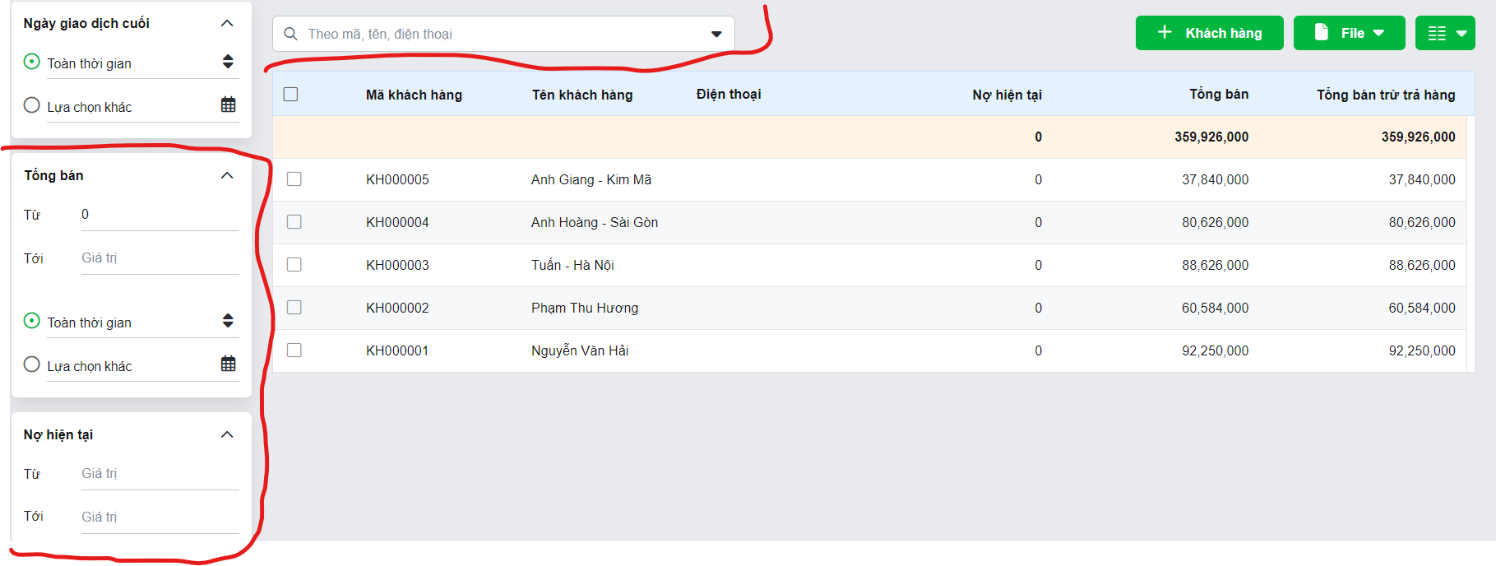
Tìm kiếm tổng bán , nợ hiện tại
 |  |  | Xóa Khách Hàng

DanhMucHoaDon
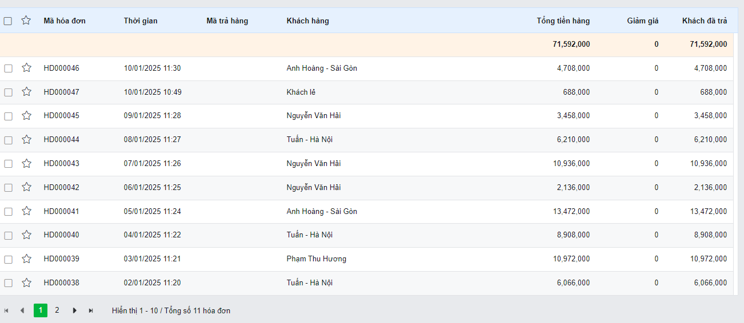
Danh Mục Hóa Đơn
Lưu trữ thông tin | Danh Mục Hóa Đơn
Mã Hóa Đơn
Ngày lập
Mã Khách Hàng
Tổng tiền
(dư nợ)Nợ còn lại

Chức năng
Xuất , Sữa, Xóa
Xem Chi tiết Hóa đơn |  | Xem Chi tiết Hóa đơn và Tìm Kiếm Theo mã hóa đơn
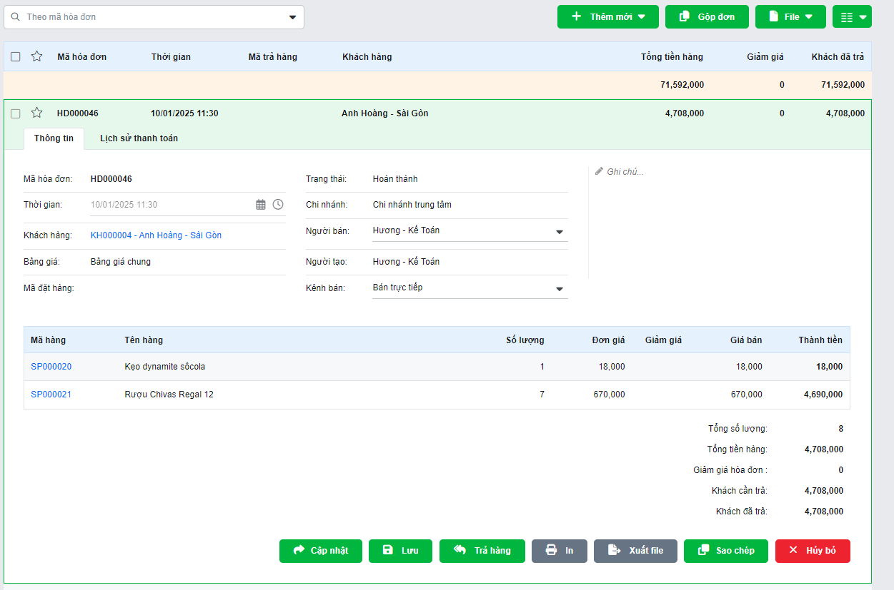
Tìm kiếm theo mã hóa đơn
Tiềm kiếm dư nợ
Thanh Toán

ChiTietHoaDon
Danh Mục Hóa Đơn
Lưu trữ thông tin
Mã Hóa Đơn
Mã Hàng Hóa | Chi Tiết hóa đơn
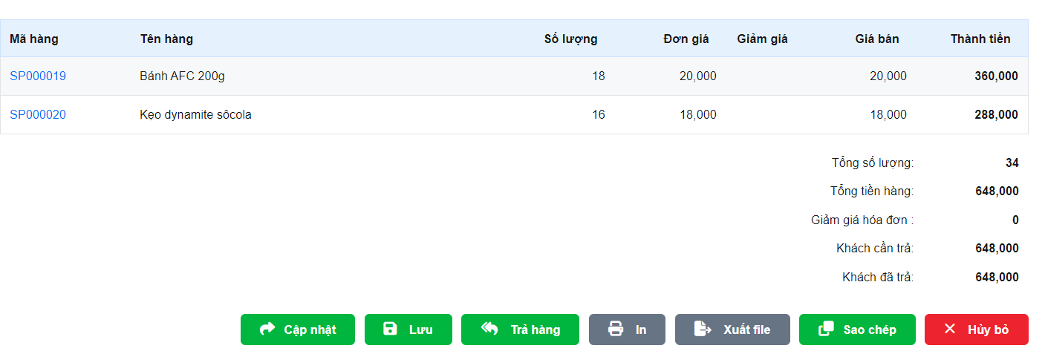
Số Lượng

